상품제안서
로얄큐피트펜(은장)+북마크 | 상품코드: F03327

 |  |  |  |  |  |  | 02-412-0044 | www.easy1.co.kr
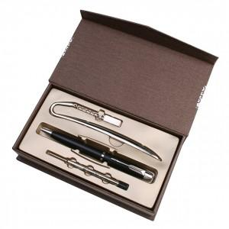

【상세/제작정보】 | <p><span style="font-size: 14pt;"><b>.* 100개부터 인쇄비무료</b></span></p><p><span style="font-size: 14pt;"><b>&nbsp; &nbsp;50개- 인쇄비 300원(별도)</b></span></p><p><span style="font-size: 14pt;"><b>* 배송비 1box 50개 5000원(별도)</b></span></p>

【인쇄/포장옵션】 | 레이저 / 포장지포장

【공급단가】 | 수량 | 50~ | 100~ | 500~ | 1,000~ | 3,000~
*VAT별도 | 단가 | 6,250원 | 6,100원 | 5,700원 | 5,600원 | 5,500원

【상품 URL】 | https://easy1.co.kr:443/src/goods_detail.php?gdno=3327

